Instrucciones
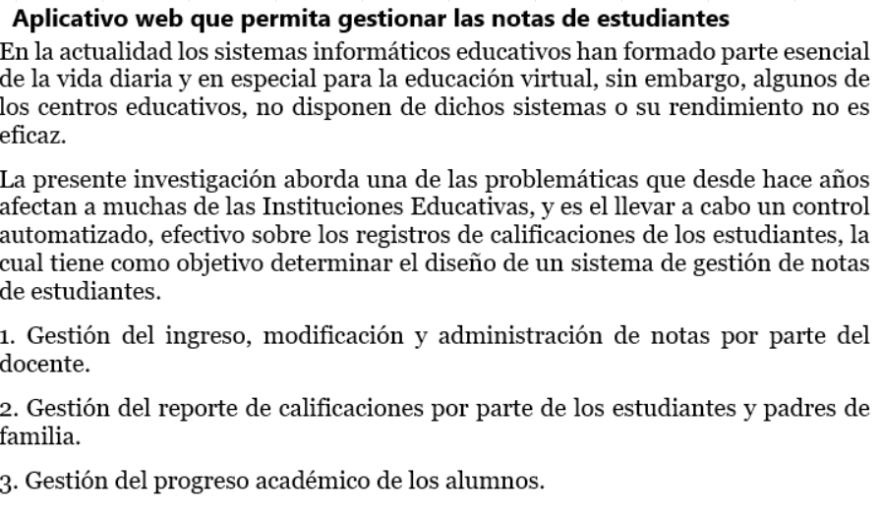

Gráficos
 | Proyecto |  |  |  |  |  |  |  | SPRINT | INICIO | DÍAS
 | Facturacion de Articulos Informaticos |  |  |  |  |  |  |  | 1 | 20-Jul-21 | 7

Gráfico de esfuerzo

Gráfico de tareas

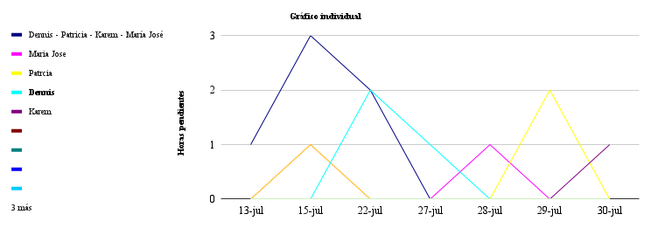

 | 2021-07-20 | 2021-07-23 | 2021-07-24 | 2021-07-25 | 2021-07-26 | 2021-07-27 | 2021-08-09 | 2021-08-11
#REF! | 0 | 0 | 0 | 0 | 0 | 0 | 0 | #N/A
Maria Jose | 0 | 2 | 1 | 2 | 1 | 1 | 4 | #N/A
Patrcia | 0 | 2 | 2 | 4 | 2 | 1 | 1 | #N/A
Dennis | 0 | 0 | 0 | 4 | 2 | 0 | 2 | #N/A
Karem | 0 | 0 | 0 | 0 | 2 | 1 | 3 | #N/A
 | 0 | 0 | 0 | 0 | 0 | 0 | 0 | #N/A
 | 0 | 0 | 0 | 0 | 0 | 0 | 0 | #N/A
 | 0 | 0 | 0 | 0 | 0 | 0 | 0 | #N/A
 | 0 | 0 | 0 | 0 | 0 | 0 | 0 | #N/A
 | 0 | 0 | 0 | 0 | 0 | 0 | 0 | #N/A
 | 0 | 0 | 0 | 0 | 0 | 0 | 0 | #N/A
 | 0 | 0 | 0 | 0 | 0 | 0 | 0 | #N/A

